変更内容（請求書 小口）
2023年9月28日
今回 2024年3月14日
余白サイズの印刷設定
書式改定箇所

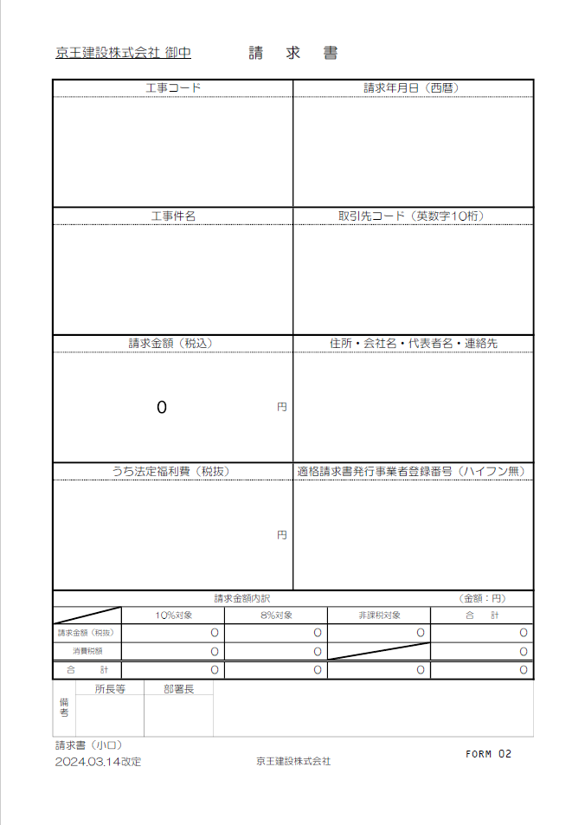
請求書（小口）

【変更箇所】
①工種別内訳書の工種コードに重複入力制限機能を設定
②工種別内訳書の税抜金額に0円入力制限機能を設定

☆請求書処理電子化システム”エスカー”について
【PDF変換の注意点】
・エクセルはプリントアウトせず、直接PDF変換して下さい。
・PDF変換の際、プリンターは『Microsoft Print to PDF 』
を使用して下さい。
※『エクスポート』でPDF変換をしないで下さい。
（エスカーの誤作動防止の為）
【PDF変換 手順】
①エクセルの左上『ファイル』から『印刷』を開く。
②プリンターは『Microsoft Print to PDF』を選択。
③『ページ設定』から『ページ』、『余白』が下記の数値に設定
されているか確認。（異なる場合は修正）
④『印刷』をクリック。
⑤PDF変換完了。

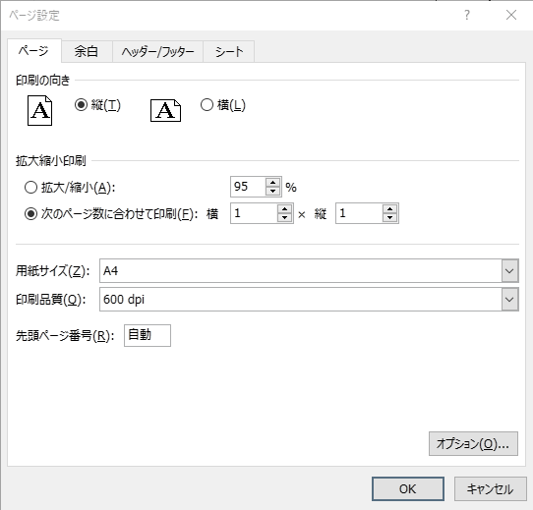


初期値
初期値

変更内容（《土木》工種別内訳書 小口）
2023年9月28日
今回 2024年3月14日
余白サイズの印刷設定
書式改定箇所

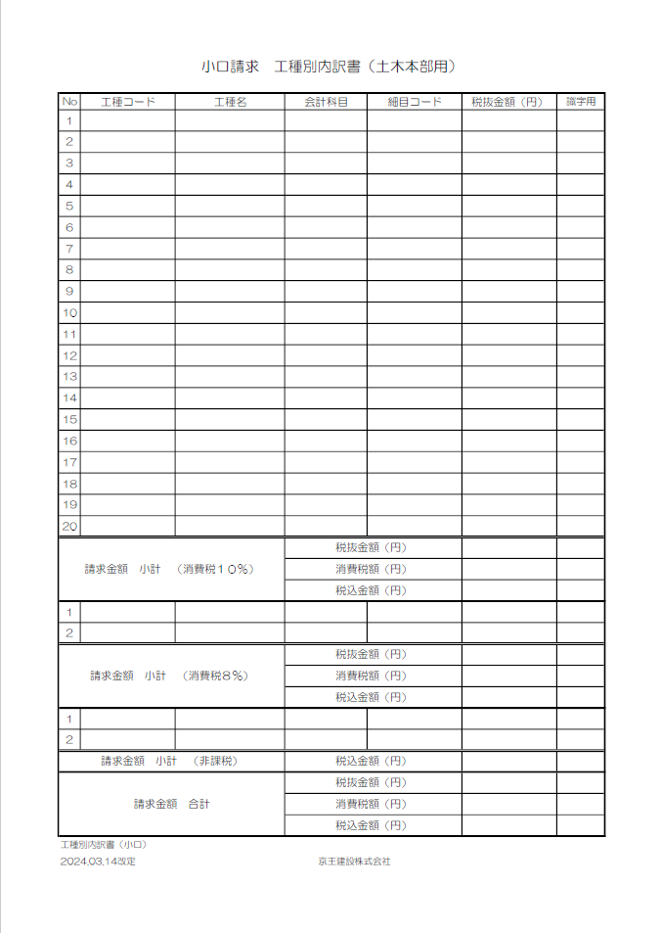
工種別内訳書（小口）

【変更箇所】
①工種別内訳書の工種コードに重複入力制限機能を設定
②工種別内訳書の税抜金額に0円入力制限機能を設定

☆請求書処理電子化システム”エスカー”について
【PDF変換の注意点】
・エクセルはプリントアウトせず、直接PDF変換して下さい。
・PDF変換の際、プリンターは『Microsoft Print to PDF 』
を使用して下さい。
※『エクスポート』でPDF変換をしないで下さい。
（エスカーの誤作動防止の為）
【PDF変換 手順】
①エクセルの左上『ファイル』から『印刷』を開く。
②プリンターは『Microsoft Print to PDF』を選択。
③『ページ設定』から『ページ』、『余白』が下記の数値に設定
されているか確認。（異なる場合は修正）
④『印刷』をクリック。
⑤PDF変換完了。




初期値
初期値

請求書(小口)「記載説明用」
今回 改定無し
京王建設株式会社 御中 |  |  |  |  | 請求書

工事コード |  |  |  |  |  |  | 請求年月日（西暦）
注文書に記載された｢-｣(ﾊｲﾌﾝ)含め
12桁を半角入力
半角入力 → 例：2024/4/16

工事件名 |  |  |  |  |  |  | 取引先コード（英数字10桁）
正式工事件名を入力
KKCで始まる10桁を半角入力
※必ず先頭の3桁は KKC
例：KKCB012345

請求金額（税込） |  |  |  |  |  |  | 住所・会社名・代表者名・連絡先
0 |  |  |  |  |  | 円
所在地
会社名
代表者名
連絡先電話番号

内訳に明示した該当金額を
半角数字で入力
T で始まる14桁を半角入力
うち法定福利費（税抜） |  |  |  |  |  |  | 適格請求書発行事業者登録番号（ハイフン無）
 |  |  |  |  |  | 円

請求金額内訳 |  |  |  |  |  |  |  |  | （金額：円）
 |  | 10％対象 |  | 8％対象 |  |  |  | 非課税対象 | 合 計
請求金額（税抜） |  | 0 |  | 0 |  |  |  | 0 | 0
消費税額 |  | 0 |  | 0 |  |  |  |  | 0
合 計 |  | 0 |  | 0 |  |  |  | 0 | 0
☆ 連動の工種別内訳書から入力
備考 | 所長等 |  | 部署長
〇〇所長 〇〇課長
所長等、部署長の氏名を入力
：色付欄に入力
請求書（小口） |  |  |  |  |  |  |  |  |  | FORM 02
2024.03.14改定 |  |  |  |  | 京王建設株式会社

工種別内訳(小口)「記載説明」
小口請求 工種別内訳書（土木本部用）

自動表示
自動表示
自動表示
自動
表示
No | 工種コード | 工種名 | 会計科目 | 細目コード | 税抜金額（円） | 識字用
1
2
工種コードは
所長等に確認
請求する工種
毎の税抜金額
を入力
3
4
5
6
7
8
①
②
9
重複入力不可
を設定
0円入力不可
を設定
10
11
12
13
14
15
16
17
18
19
20
請求金額 小計 （消費税１０％） |  |  | 税抜金額（円）
 |  |  | 消費税額（円）
 |  |  | 税込金額（円）
1
2
請求金額 小計 （消費税８％） |  |  | 税抜金額（円）
 |  |  | 消費税額（円）
 |  |  | 税込金額（円）
1
2
請求金額 小計 （非課税） |  |  | 税込金額（円）
請求金額 合計 |  |  | 税抜金額（円）
 |  |  | 消費税額（円）
 |  |  | 税込金額（円）
工種別内訳書（小口）
2024.03.14改定 |  |  | 京王建設株式会社

